Sheet1
STT | Lỗi | hình ảnh mô tả
1 | Khai thuế-> đăng ký tờ khai. Loại thuế " đăng ký thuế" thiếu dấu | 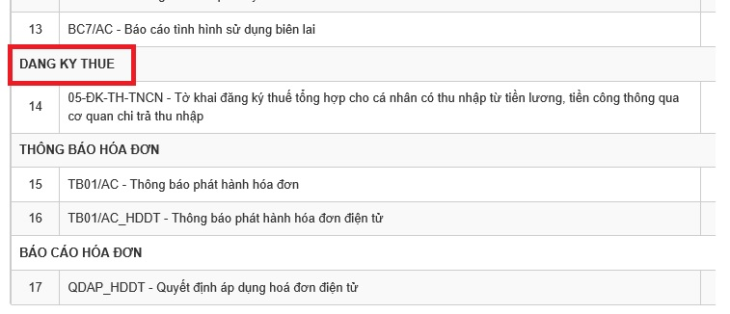
2 | Khai thuế-> kê khai trực tuyến, kê khai 1 tờ khai bất kỳ khi ấn hoàn thành kê khai thì cỡ chữ và khoảng cách đang không hợp lý | 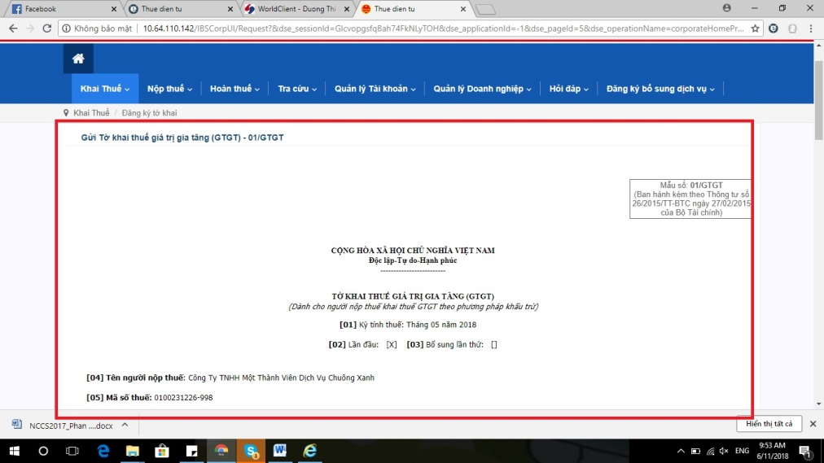
3 | Khai thuế-> kê khai trực tuyến, kê khai 1 tờ khai bất kỳ, ở màn hình kê khai khi kéo xuống dưới để kê khai thì thanh menu ở trên không bị ẩn đi. | 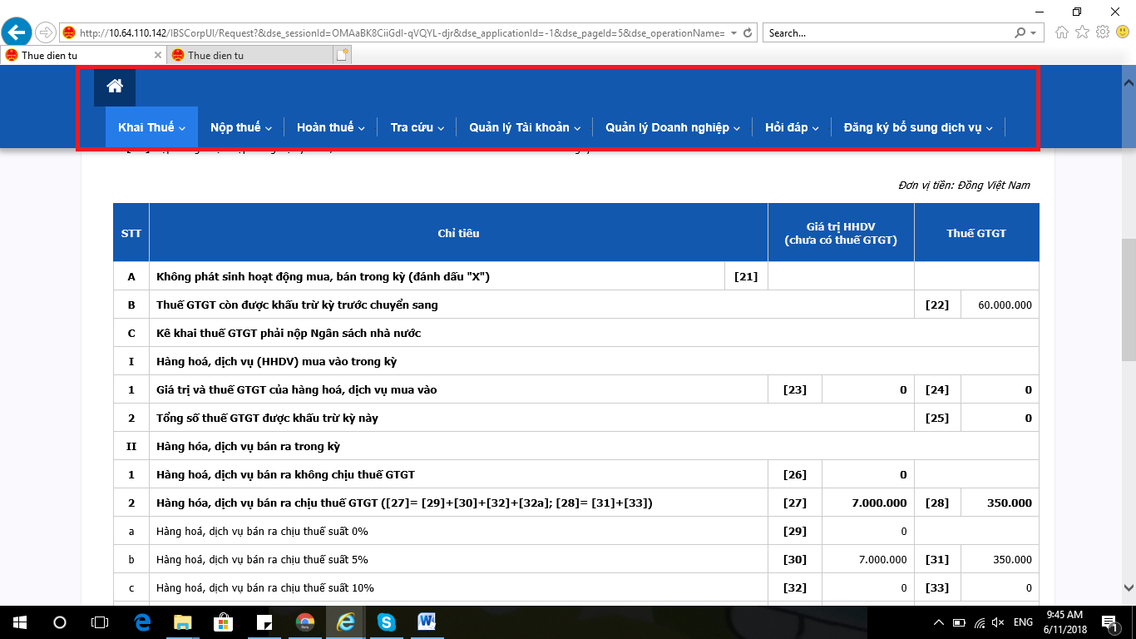
4 | Quản lý doanh nghiệp-> quản lý nhóm NSD thì tên nhóm kê khai và nộp thuế bị lỗi font | 